Kapok
TABEL 31 |  |  |  |  |  |  |  |  |  | usus |  |  |  |  | Kapok
REKAPITULASI LUAS AREAL, PRODUKSI DAN PRODUKTIVITAS PERKEBUNAN RAKYAT
TANAMAN TAHUNAN DI JAWA TENGAH TAHUN 2024
KOMODITAS : KAPOK

No | Kabupaten/Kota | Areal (Ha) |  |  |  | Produksi |  | Jumlah Petani Pekebun (KK) | Rata0rata Kepemilikan Lahan (Ha/KK)

 |  | TBM | TM | TT/TR | Jumlah | Jumlah (Ton) | Rata-rata (Kg/Ha) |  |  |  | BERDASARKAN TOTAL AREAL |  | BERDASARKAN JUMLAH PRODUKSI

Luas Areal Kapok Jateng (Ha)
Kab. Jepara | 10,505.33
Kab. Pati | 7,881.33
Kab. Sragen | 619.96
Kab. Rembang | 543.00
Kab. Kudus | 462.42
Kab. Sukoharjo | 434.18
Kab. Kendal | 298.24
Kab. Blora | 255.00
Kab. Grobogan | 225.00
Kab. Klaten | 199.82
Kab. Semarang | 120.80
Kab. Batang | 102.81
Kab. Wonogiri | 49.00
Kab. Kebumen | 45.00
Kab. Wonosobo | 20.30
Kab. Boyolali | 17.75
Kab. Pekalongan | 14.93
Kab. Banjarnegara | 8.36
Kab. Temanggung | 7.01
Kab. Tegal | 6.05
Kab. Purworejo | 1.71
Kab. Karanganyar | 1.01
1 | 2 | 4 | 5 | 6 | 3 | 7 | 8 | 9 | 10 |  | KAB/KOTA | TOTAL AREAL | KAB/KOTA | PRODUKSI
1 | Kab. Cilacap | - | - | - | - | - | - | - | - |  | Kab. Jepara | 10,505.33 | Kab. Jepara | 2,152.31
2 | Kab. Banyumas | - | - | - | - | - | - | - | - |  | Kab. Pati | 7,881.33 | Kab. Pati | 1,917.25
3 | Kab. Purbalingga | - | - | - | - | - | - | - | - |  | Kab. Sragen | 619.96 | Kab. Rembang | 119.32
4 | Kab. Banjarnegara | 1.00 | 3.48 | 3.88 | 8.36 | 0.26 | 75 | 145 | 0.06 |  | Kab. Rembang | 543.00 | Kab. Sragen | 79.60
5 | Kab. Kebumen | 11.00 | 34.00 | - | 45.00 | 21.99 | 647 | 470 | 0.10 |  | Kab. Kudus | 462.42 | Kab. Kendal | 70.27
6 | Kab. Purworejo | 0.68 | 1.03 | - | 1.71 | 0.12 | 117 | 29 | 0.06 |  | Kab. Sukoharjo | 434.18 | Kab. Sukoharjo | 70.18
7 | Kab. Wonosobo | 6.00 | 3.10 | 11.20 | 20.30 | 5.28 | 1,703 | 89 | 0.23 |  | Kab. Kendal | 298.24 | Kab. Kudus | 58.31
8 | Kab. Magelang | - | - | - | - | - | - | - | - |  | Kab. Blora | 255.00 | Kab. Klaten | 39.16
9 | Kab. Boyolali | 1.20 | 9.28 | 7.27 | 17.75 | 1.03 | 111 | 657 | 0.03 |  | Kab. Grobogan | 225.00 | Kab. Grobogan | 37.36
10 | Kab. Klaten | - | 155.34 | 44.48 | 199.82 | 39.16 | 252 | 1,511 | 0.13 |  | Kab. Klaten | 199.82 | Kab. Batang | 24.99
11 | Kab. Sukoharjo | 4.53 | 423.23 | 6.42 | 434.18 | 70.18 | 166 | 2,000 | 0.22 |  | Kab. Semarang | 120.80 | Kab. Semarang | 23.42
12 | Kab. Wonogiri | - | 44.00 | 5.00 | 49.00 | 5.22 | 119 | 574 | 0.09 |  | Kab. Batang | 102.81 | Kab. Kebumen | 21.99
13 | Kab. Karanganyar | 0.53 | 0.39 | 0.09 | 1.01 | - | - | 34 | 0.03 |  | Kab. Wonogiri | 49.00 | Kab. Blora | 16.41
14 | Kab. Sragen | - | 592.86 | 27.10 | 619.96 | 79.60 | 134 | 3,962 | 0.16 |  | Kab. Kebumen | 45.00 | Kab. Wonosobo | 5.28
15 | Kab. Grobogan | 65.00 | 157.70 | 2.30 | 225.00 | 37.36 | 237 | 1,610 | 0.14 |  | Kab. Wonosobo | 20.30 | Kab. Wonogiri | 5.22
16 | Kab. Blora | 21.85 | 163.86 | 69.29 | 255.00 | 16.41 | 100 | 2,871 | 0.09 |  | Kab. Boyolali | 17.75 | Kab. Pekalongan | 4.62
17 | Kab. Rembang | 46.00 | 410.00 | 87.00 | 543.00 | 119.32 | 291 | 5,489 | 0.10 |  | Kab. Pekalongan | 14.93 | Kab. Boyolali | 1.03
Produksi Kapok Jateng (Ton)
Kab. Jepara | 2,152.31
Kab. Pati | 1,917.25
Kab. Rembang | 119.32
Kab. Sragen | 79.60
Kab. Kendal | 70.27
Kab. Sukoharjo | 70.18
Kab. Kudus | 58.31
Kab. Klaten | 39.16
Kab. Grobogan | 37.36
Kab. Batang | 24.99
Kab. Semarang | 23.42
Kab. Kebumen | 21.99
Kab. Blora | 16.41
Kab. Wonosobo | 5.28
Kab. Wonogiri | 5.22
Kab. Pekalongan | 4.62
Kab. Boyolali | 1.03
Kab. Tegal | 1.03
Kab. Temanggung | 0.95
Kab. Banjarnegara | 0.26
Kab. Purworejo | 0.12
18 | Kab. Pati | 119.76 | 7,493.25 | 268.32 | 7,881.33 | 1,917.25 | 256 | 12,186 | 0.65 |  | Kab. Banjarnegara | 8.36 | Kab. Tegal | 1.03
19 | Kab. Kudus | 15.61 | 404.55 | 42.26 | 462.42 | 58.31 | 144 | 2,108 | 0.22 |  | Kab. Temanggung | 7.01 | Kab. Temanggung | 0.95
20 | Kab. Jepara | 375.83 | 9,132.03 | 997.47 | 10,505.33 | 2,152.31 | 236 | 27,699 | 0.38 |  | Kab. Tegal | 6.05 | Kab. Banjarnegara | 0.26
21 | Kab. Demak | - | - | - | - | - | - | - | - |  | Kab. Purworejo | 1.71 | Kab. Purworejo | 0.12
22 | Kab. Semarang | 4.00 | 107.05 | 9.75 | 120.80 | 23.42 | 219 | 923 | 0.13 |  | Kab. Karanganyar | 1.01
23 | Kab. Temanggung | 0.50 | 4.50 | 2.01 | 7.01 | 0.95 | 211 | 37 | 0.19
24 | Kab. Kendal | 8.88 | 208.93 | 80.43 | 298.24 | 70.27 | 336 | 1,730 | 0.17
25 | Kab. Batang | - | 94.97 | 7.84 | 102.81 | 24.99 | 263 | 911 | 0.11
26 | Kab. Pekalongan | - | 14.43 | 0.50 | 14.93 | 4.62 | 320 | 292 | 0.05
27 | Kab. Pemalang | - | - | - | - | - | - | - | -
28 | Kab. Tegal | - | 4.30 | 1.75 | 6.05 | 1.03 | 240 | 206 | 0.03
29 | Kab. Brebes | - | - | - | - | - | - | - | -
30 | Kota Surakarta | - | - | - | - | - | - | - | -
31 | Kota Salatiga | - | - | - | - | - | - | - | -
32 | Kota Semarang | - | - | - | - | - | - | - | -
JAWA TENGAH 2024 |  | 682.37 | 19,462.28 | 1,674.36 | 21,819.01 | 4,649.08 | 238.88 | 65,533 | 0.33
JAWA TENGAH 2023 |  | 885.84 | 19,392.32 | 1,731.61 | 22,009.77 | 5,043.96 | 260 | 66,348 | 0.33
JAWA TENGAH 2022 |  | 1,328.92 | 21,873.32 | 1,702.31 | 24,904.55 | 5,532.64 | 253 | 79,727 | 0.31
JAWA TENGAH 2021 |  | 1,551.06 | 22,450.95 | 1,827.65 | 25,829.66 | 6,011.05 | 268 | 84,646 | 0.31
JAWA TENGAH 2020 |  | 1,463.37 | 24,336.25 | 2,165.87 | 27,965.49 | 6,674.21 | 274 | 87,421 | 0.32
JAWA TENGAH 2019 |  | 1,505.91 | 26,637.50 | 1,290.73 | 29,434.13 | 7,336.09 | 275 | 96,966 | 0.30
 | Wujud Produksi : Serat
Perkembangan Produksi Kapok
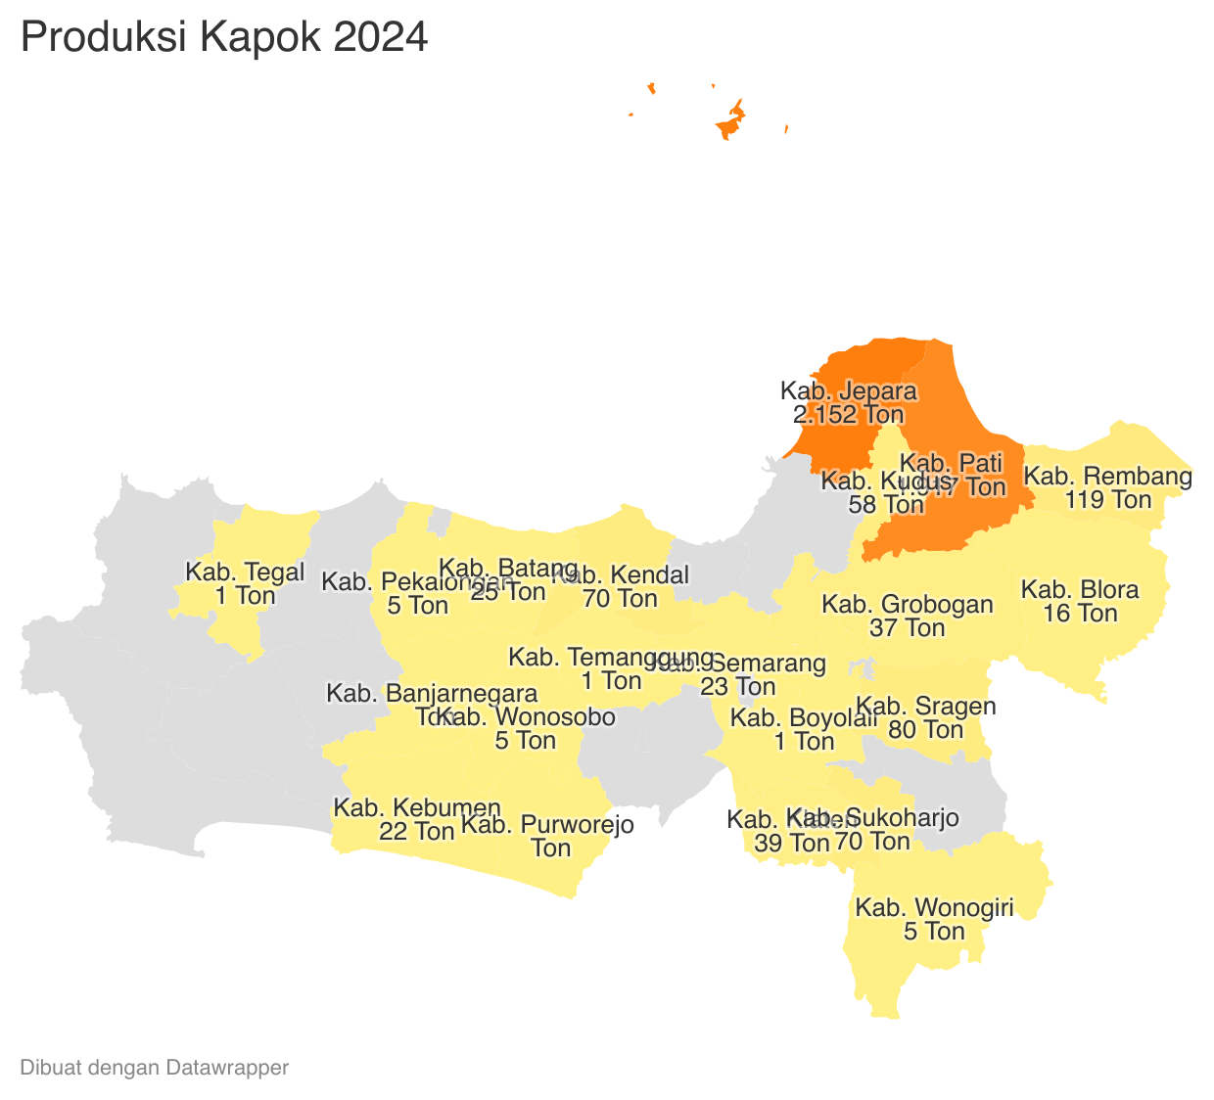
 |  |  |  |  |  |  | https://datawrapper.dwcdn.net/BO5yq/1/ |  |  |  |  |  |  | https://datawrapper.dwcdn.net/D84DT/1/
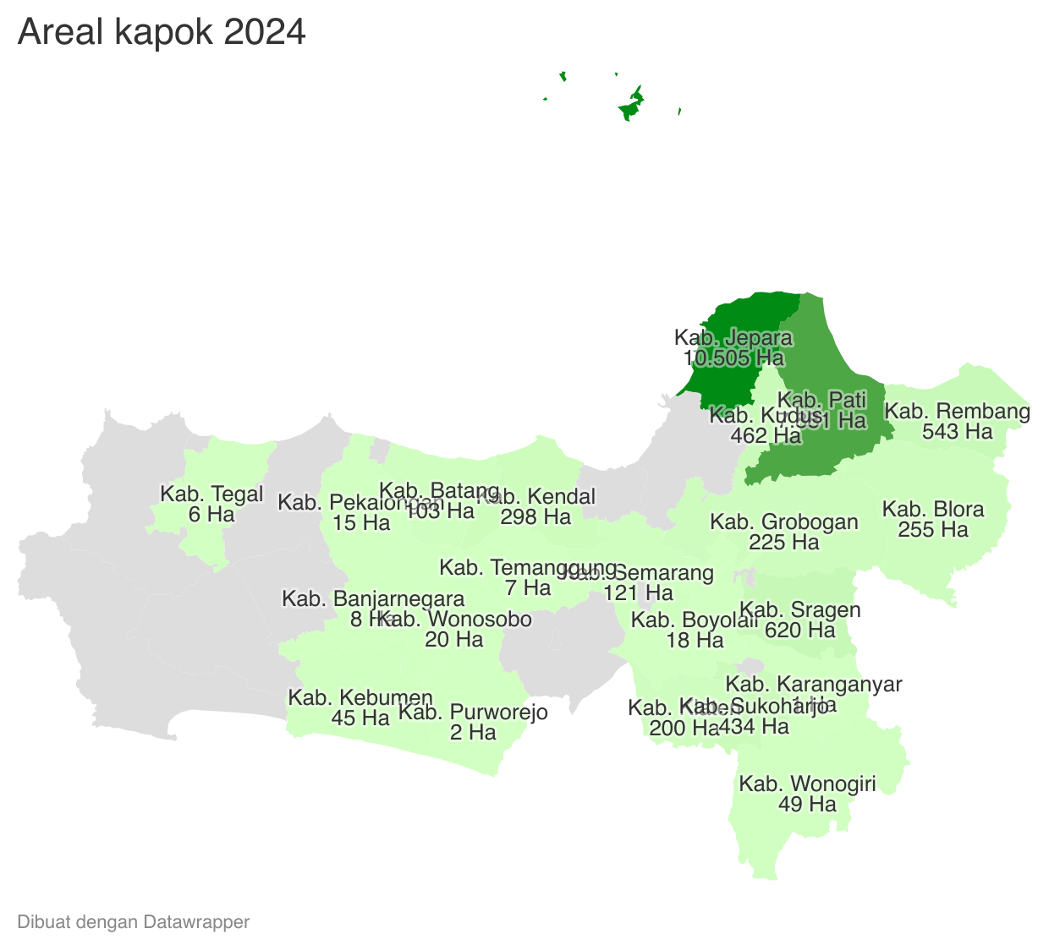

 | Tahun | Produksi
 | 2024 | 4,649.08
 | 2023 | 5,043.96
 | 2022 | 5,532.64
 | 2021 | 6,011.05
 | 2020 | 6,674.21
 | 2019 | 7,336.09
 | 2018 | 7,753.11
 | 2017 | 8,917.82
 | 2016 | 9,538.99
 | 2015 | 22,459.16
 | 2014 | 23,071.97
 | 2013 | 23,373.14
 | 2012 | 25,326.23

